外部設計書
外部設計書 |  |  |  |  | 画面名 |  | 検索結果 |  |  |  | 作成者 | 樫森亮太 |  |  | 更新者
 |  |  |  |  | システム名 |  |  |  |  |  | 作成日 | 2022-06-09 |  |  | 更新日
 |  |  |  |  | 備考

 | 画面設計

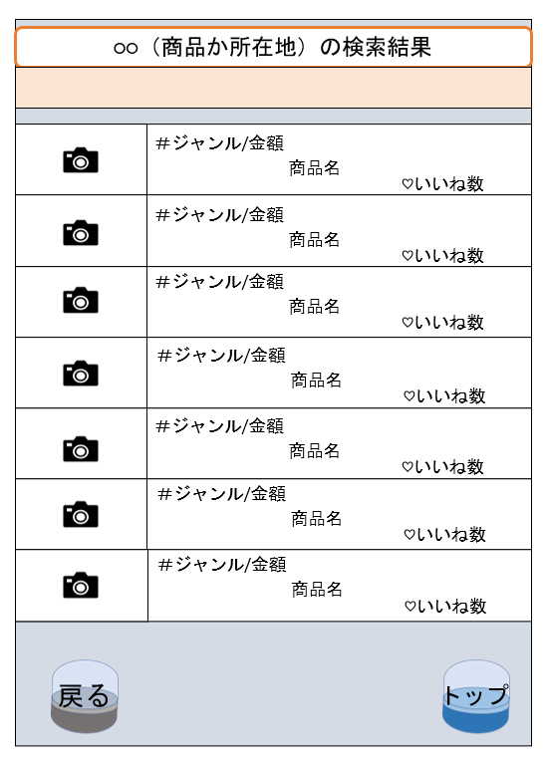

1
2

 |  |  |  |  |  |  |  |  |  |  |  |  |  |  | 関連の基準は何か
 |  |  |  |  |  |  |  |  |  |  |  |  |  |  | ジャンル、場所、投稿者？
 |  |  |  |  |  |  |  |  |  |  |  |  |  |  | 関連情報の表示内容が決まってない

3
4

 | 機能設計

 |  |  |  | 1.投稿された画像を表示させる 画像が投稿されていない場合には「Not image」と表示される

 |  |  |  | 2.「投稿枠内」をクリックすると投稿詳細ページに移動します

 |  |  |  | 3.「戻る」をクリックすると検索ページに移動する

 |  |  |  | 4.「トップ」をクリックするとトップページに移動する

 | 項目定義書

 | No |  | 物理名 | 論理名 |  | 画面型 |  | データ型 | min | max | DBテーブル |  | DBカラム | 備考
 |  | 1 | icon | アイコン画像 |  | Image |  |  |  |  | user |  | user_image
 |  | 2 | result_list | 結果 |  | Link |  |  |  |  | review |  | genre_id,price,product_name,good
 |  | 3-1 | back | 戻る |  | Link
 |  | 3-2 | back_capsule | 戻る_カプセル画像 |  | image |  | file
 |  | 4-1 | top | トップ |  | Link
 |  | 4-2 | top_capsule | トップ_カプセル画像 |  | Image |  | file

